2016 - Evidencia
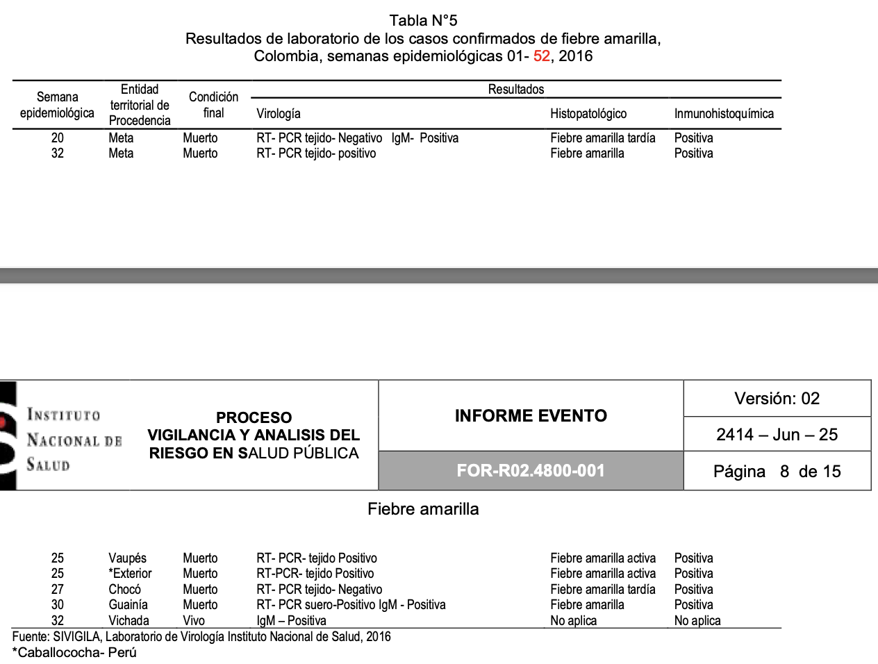
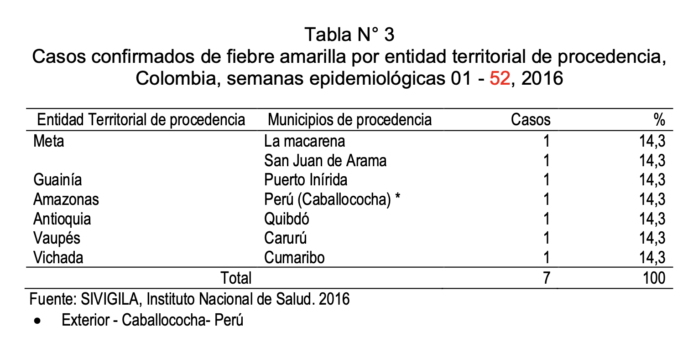
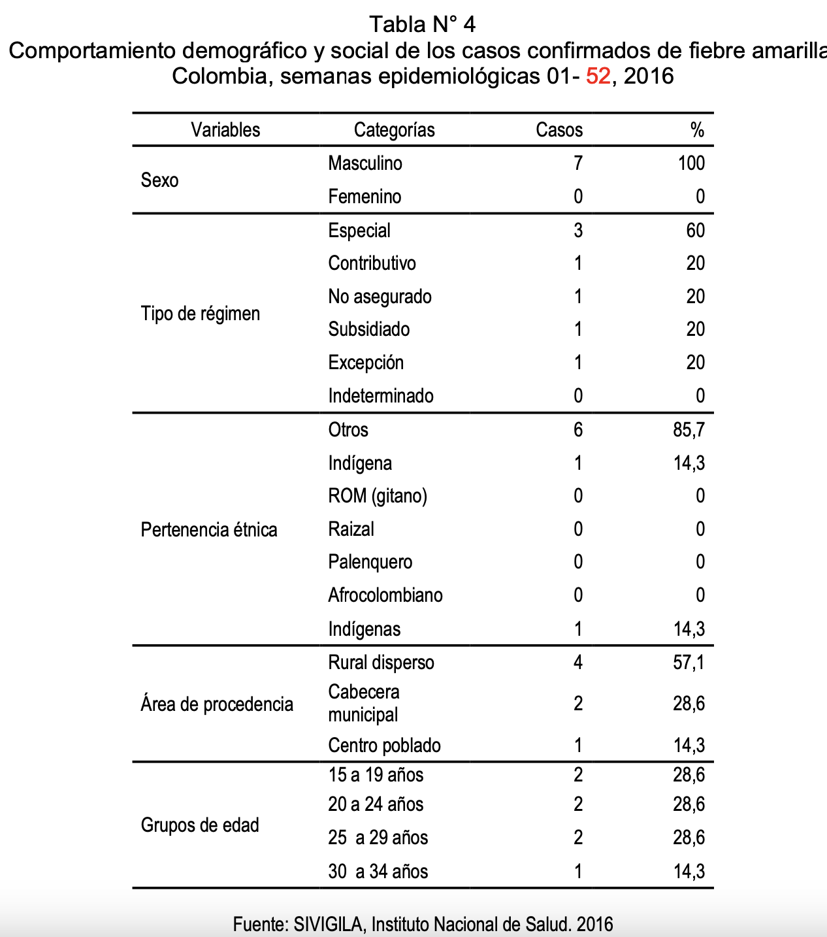

Reportes de Mortalidad: | https://www.ins.gov.co/buscador/Informesdeevento/Fiebre%20amarilla%202016.pdf

2017 - Evidencia
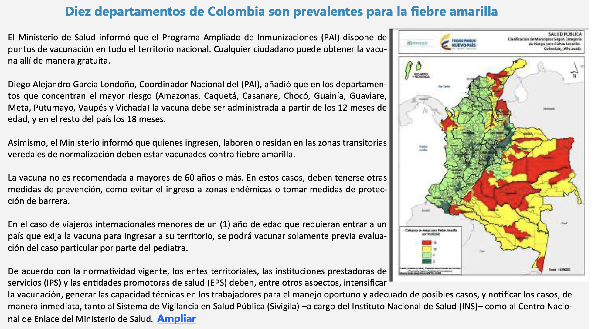
Reportes de Mortalidad: | https://www.ins.gov.co/buscador-eventos/Informesdeevento/FIEBRE%20AMARILLA%20%202017.pdf

Zonas de alto riesgo: | https://www.famisanar.com.co/sites/default/files/2021-12/Fiebre-amarilla_Min-salud.pdf

